Sheet1
深蓝学院
问题名称 | 图片说明 | 视频章节 | PPT页码 | 回答 | 备注
cpp基于什么环境 |  |  |  | 1、没有什么特别的环境要求，能编译C++代码就可以，window上面可以用visual studio，全平台可以用Clion、vscode等ide 2、推荐没编程基础用visual studio。 用linux没问题 只是当中你可能还要在折腾解决其他问题。例如 你如果有多个cpp文件，你就要学着写makefile，或者cmake。 建议初学 交作业就用VS，然后你交过作业了有兴趣再用linux自己试一下
C++是怎么连接目标文件的？有详细的资料看么 |  |  |  | 1、整个编译流程分为预处理、编译、汇编、链接四个阶段 在汇编阶段中，会生成一个.o的二进制文件，它的字节码是机器语⾔指令 在链接阶段，比如你在aaa程序中想调用某一个函数，这个函数存在于xxx.o文件中，链接器会通过某种方式将xxx.o中的合并到aaa.o中，最后得到可执行目标文件 2、https://zhuanlan.zhihu.com/p/346787730
对于c++,大端和小端，他这部分转换工作，是需要程序员自己实现吗 |  |  |  | 1、需要，不同平台通信的时候需要自己转换 2、https://howtodoinjava.com/java/basics/little-endian-big-endian/ java强制了大端 https://docs.oracle.com/javase/specs/jvms/se8/html/jvms-2.html#jvms-2.11 也可以看这个2.11章。 C++当时设计的时候，要考虑兼容C。再加上Zero-overhead principle。它有历史包袱，同时暂时也没有动机去解决这个问题。如果你从C-->C++-->java 一步步学上来的话，应该有比较深的体会，它演进的话，解决了什么问题，带来了什么问题，付出了什么代价。包括对象回收 老师后面也会讲到的
深蓝学院
老师在讲课中提到：“C语言是面向过程的编程语音，Java语言是的编程语言，python语言是典型的脚本语言，而C++相对复杂，有三种编程范式——面向对象、面向过程、泛型”。 问题：“面向过程”、“面向对象”、“脚本语言”、“泛型”分别是什么意思？它们之间有什么差别？ |  |  |  | 面向过程：是一种以过程为中心的编程思想，简单的理解就是，针对你所要解决的问题，通过函数将其一步步进行实现。 面向对象：以对象（C++中是class）作为程序结构单位进行编程，对象不单单是完成你所解决问题的一个步骤，而是在解决整个问题步骤中的属性和行为。 举个简单例子，如果你要将书放进书柜。 以面向过程来讲，第一步，拿起书，第二步，放进书柜 以面向对象来讲，先建立书和书柜两种对象，通过对数和书柜这两个对象进行操作，完成书放进数据这个过程。 Ps. 面向对象的设计方式会在第四次作业中得到很好的体现。
在windows下进行编译和运行使用什么 |  |  |  | visual studio（https://visualstudio.microsoft.com/zh-hans/vs/community/ 选community 社区版）就可以。初学者建议visual studio，如果visual studio有问题 也可以试试这个在线IDE https://lightly.teamcode.com/dashboard
C++中如何从一个类中初始化另一个类？ |  |  |  | 可以在构造函数初始化，也可以在任意成员函数初始化，比如你用智能指针，其初始化的位置就是你使用make_shared的地方，或者你用指针，就是new的地方
创建可变长度的数组，编译器是Visual studio2019，如下： scanf_s("%d", &length); int count[length]; 但是vsual studio给我报错，指出length必须为常量值」 |  |  |  | 如果一定要求可变，建议使用std::vector
像这种语句：vector<int>::iterator itBegin = v.begin(），是不是vector<int>::iterator是一个类名（迭代器），itBegin是这个迭代器类的对象？ | 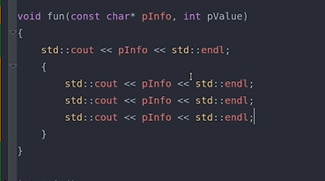 |  |  | 前面是你的类型，后面是你的变量名
有些情况只能是有一条语句，所以用大括号包含，这种情况可以举个例子吗？ |  |  |  | 例如if if (true) do_something(); if (true) {d _something1(); do_something2();} 看图一图二 cpp reference compund statement | 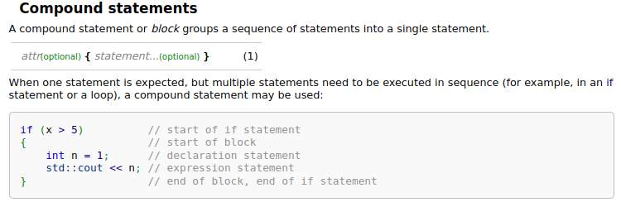
接受一个字符串类型的参数，后面那个int，该怎么理解呢？是整型吗 |  |  |  | 对，同时也接收一个整型类型的参数
深蓝学院
关于输出流，老师了提到了重定向，这个是什么意思？」 |  |  |  | 默认在终端显示器输出，可以重定向输出到文件中
int x=10和int x(10)有什么区别 |  |  |  | 是赋值构造和直接构造的区别。现在不理解以后会说到的
visual studio和VScode有什么区别呢？ |  |  |  | 1、visual studio是ide，功能更加强大，vscode本质上是脚本编辑器，依靠的是强大的扩展插件 2、visual studio = [Text Editor 文本编辑器+ Compiler编译器 + Debugger调试器]= IDE 集成开发环境 vscode= Text Editor文本编辑器
CMake教程 |  |  |  | https://www.bilibili.com/video/BV14h41187FZ
在cppreference里面，https://en.cppreference.com/w/cpp/types/NULL，描述到If a null pointer constant has integer type, it may be converted to a prvalue of type std::nullptr_t. 在实际的应用中我们会用 int*p = NULL。按照reference来说，NULL应当被转化为了std::nullptr_t类型，然后隐性转化为了int*. 那reference里面描述的转换是属于什么转换？如果说是隐性转换，那不是进行了两次隐性转换，这应当是不允许的啊。具体例子也参考链接给出的Example. 请老师看下怎么来理解他这里说的“ If a null pointer constant has integer type, it may be converted to a prvalue of type std::nullptr_t.”」 |  |  |  | 可以参考一下这个(https://zh.cppreference.com/w/cpp/language/implicit_conversion). 1. 一次隐式转换不是只简单的从A类型到B类型，而是一个转型序列。这个序列中可能包含多个转换。2. int* p = NULL本质上没有你想像的那么复杂，不存在从NULL转换为nullptr的过程。可以参考该页面中的"数值转换->指针转换"部分。这一点也在你给的页面中有所说明（A null pointer constant may be implicitly converted to any pointer and pointer to member type; such conversion results in the null pointer value of that type.）不知道这样能否回答你的问题。
32位机上，他是表示的2的32次方的byte，如果是指针，他每次都是移动1个byte，所以32位机上指针是4个字节，但是对于表示实际数字大小，是按照bit为最小单位的，如果换算成bit,是2的40次方吧 | 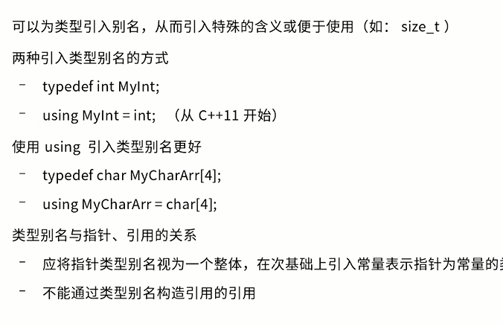 |  |  | size_t是size type的简写，这种类型可以表示任意对象的尺寸。那么C/C++中怎么表示尺寸？你用sizeof(char)返回的是1，通常来说char使用1个字节存储，从这里就可以看出，C/C++中使用字节数来表示尺寸，不是使用bit数来表示尺寸是吧。换句话说，size_t可以表示任意对象所占用的字节数。注意这里还有2点说明：1.对象尺寸不能是负值，2. 对象一定能放到内存中。因此size_t不会取负值。同时对于32位机，最大的尺寸就是把所有内存都占满，也即2^32。因此只要能表示这么大的数就行。如果unsigned long能表示这么大的数，size_t就可以用它定义吧。还有一点说明，如果32位机size_t占用大小是32位，那么本质上它只能表示0~2^32-1，它不能表示2^32，但这个一般影响不大，因为不会有对象把所有内存都占了
unique_lock<mutex> 这个是在函数生命周期结束后自行销毁吗 |  |  |  | 在大括号结束销毁
深蓝学院
ros里面的回调函数两个域作用符中的第二个是什么 turtle::pose就是一个数据类型吧，咋后面又跟一个:: |  |  |  | 看消息类型，两个：：可以表示类的数据成员的数据成员 没有规定说namespace不能嵌套，举个例字 std::string::npos
无符号数和有符号数作比较 |  | 3--2 | 第二章 | 编译系统会自动将有符号数转换为无符号数，例如当有符号数-1和无符号数2比较的时候，系统会把有符号的-1转换为无符号数，-1转换有无符号数就是4294967295，这个数当然比2大 | 延伸问题
写函数时，形参写成指针好还是引用好 |  | 3--3 | 第二章 | 引用最好，函数不是构造函数，且参数是只读：用const引用 | 延伸问题，无明确时间
指针常量和常量指针 |  | 3--4 | 第二章 | 在指针常量中，指针自身的值是一个常量，不可改变，始终指向同一个地址，在定义的同时必须初始化；在常量指针中，本质上是一个指针，指针指向的内容是不可改变的，指针看起来好像指向了一个常量
左值跟右值以及右值引用和左值引用区别 |  | 5--2 | 第四章 | 一个广泛的说法，可以取地址的，有名字的，非临时的就是左值；不能取地址的，没有名字的，临时的就是右值。左值引用要求右边的值必须能够取地址，如果无法取地址，可以用常引用；但使用常引用后，我们只能通过引用来读取数据，无法去修改数据，因为其被const修饰成常量引用了；右值引用的存在并不是为了取代左值引用，而是充分利用右值(特别是临时对象)的构造来减少对象构造和析构操作以达到提高效率的目的。
constexpr的使用都会编译期优化吗 |  | 7--4 | 第六章 | constexpr 关键字的功能是使指定的常量表达式获得在程序编译阶段计算出结果的能力，而不必等到程序运行阶段。C++ 11 标准中，constexpr 可用于修饰普通变量、函数（包括模板函数）以及类的构造函数。注意，获得在编译阶段计算出结果的能力，并不代表 constexpr 修饰的表达式一定会在程序编译阶段被执行，具体的计算时机还是编译器说了算
深蓝学院
智能指针shared_ptr、weak_ptr、unique_ptr使用场景和方式 |  | 9--3 | 第八章 | shared_ptr基于引用计数的共享内存；weak_ptr防止循环引用而引入的智能指针，配合shared_ptr使用；unique_ptr独占内存的解决方案，可参考视频理解。
lambda表达式中的[ ]有何作用 |  | 11--2 | 第十章 | 包括值捕获、引用捕获、混合捕获、this捕获、以及c++14的初始化捕获和c++17的*this捕获
类允许传入参数和形参数量不相等吗 |  | 12 | 第十一章 | 默认参数可以不传，放在最后面即可
类和结构体的区别 |  | 12 | 第十一章 | 类由结构体而来，类里面的成员变量默认是私有的，而结构体是public，其他区别不大 | 延伸问题
模板放在类中可以吗 |  | 14 | 第十三章 | 可以，作为类的成员函数模板，也可以写类模板的成员函数模板
enum中，常常指定枚举变量的整数值，但后期又不会用到这个枚举变量的具体的值 |  | 16 | 第十五章 | 为了跟某些默认返回值是0区分开，因为有些正确的返回值为0，是个很好的书写习惯 | 延伸问题
不同平台的换行符不太一样，windows下是\r\n和\n |  |  |  | 在linux用getline读取提供txt在每行末尾都多处一个字符,可以采用cd到txt这个目录，输入dos2unix | 延伸问题
std::size()以及is_same_v的使用 |  |  |  | std::size 是c++17之后才有的，有些编译器可能不支持；is_same_v是c++17引入的，本质上是is_same的变量模板应用 | 延伸问题
vector.erase(vector.begin())和vector.pop_back()有什么区别 |  |  |  | vector.pop_back（）相当于 - -vector.end()，至于erase的话，要复杂一点，先会析构迭代器位置的元素，再调用类似move的方法做移动，把迭代器后的元素往前面搬移。可以理解为popback其实只改变了end迭代器的位置，erase 真的会析构掉元素，并调整vector内的顺序，size等等

